手順書
操作手順書 |  |  |  |  | 作成日時：2019/10/24-14:36:34

 | １．操作環境

 |  |  | シナリオファイル名 | C:\Users\Administrator\Desktop\動作確認手順\ストアド起動.winsnr

 | ２．操作手順

 |  | ２．１．シナリオ：ストアド起動
 |  |  | ２．１．１．【事前準備】 [CNT_USR1@CORCL - [OSqlEdit4 *]]ウィンドウ - [SQL実行]ボタン |  |  | 確認日 | 結果
 |  |  | 画面 | 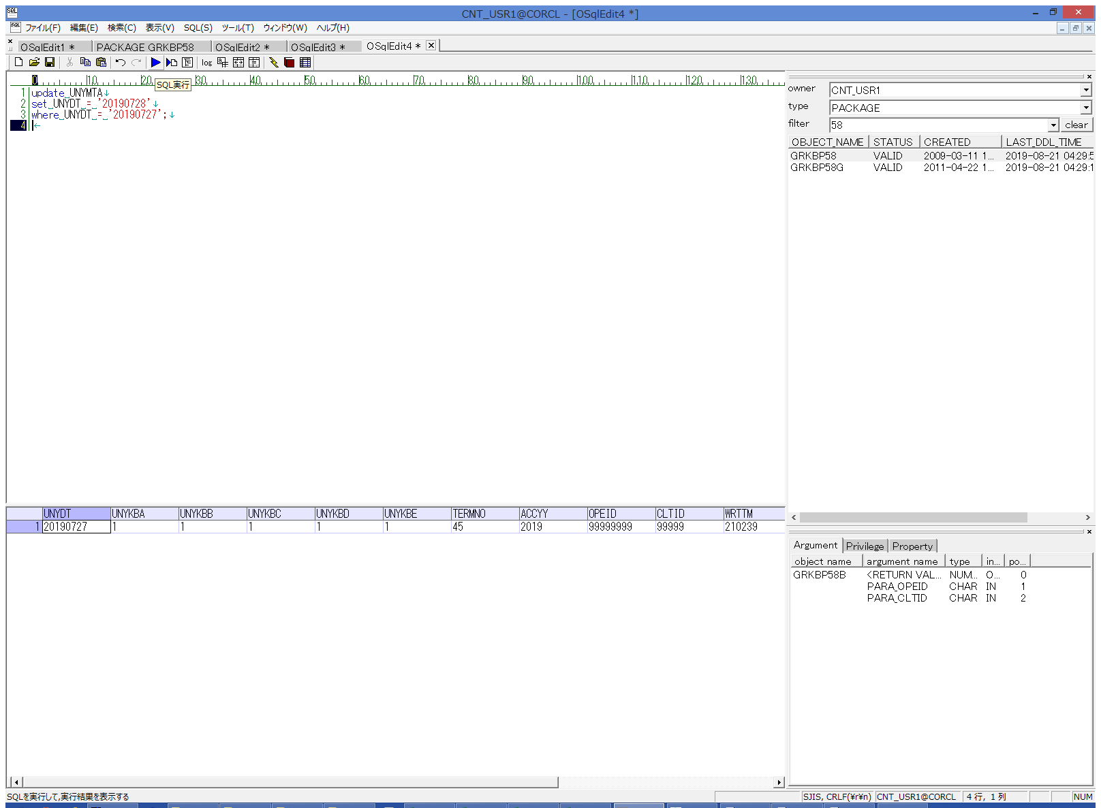
 |  |  | 操作内容 | UNYMTA更新用のSQL(別紙参照)を実行します。

 |  |  | ２．１．２． [CNT_USR1@CORCL - [OSqlEdit2 *]]ウィンドウ - [SQL実行]ボタン |  |  | 確認日 | 結果
 |  |  | 画面 | 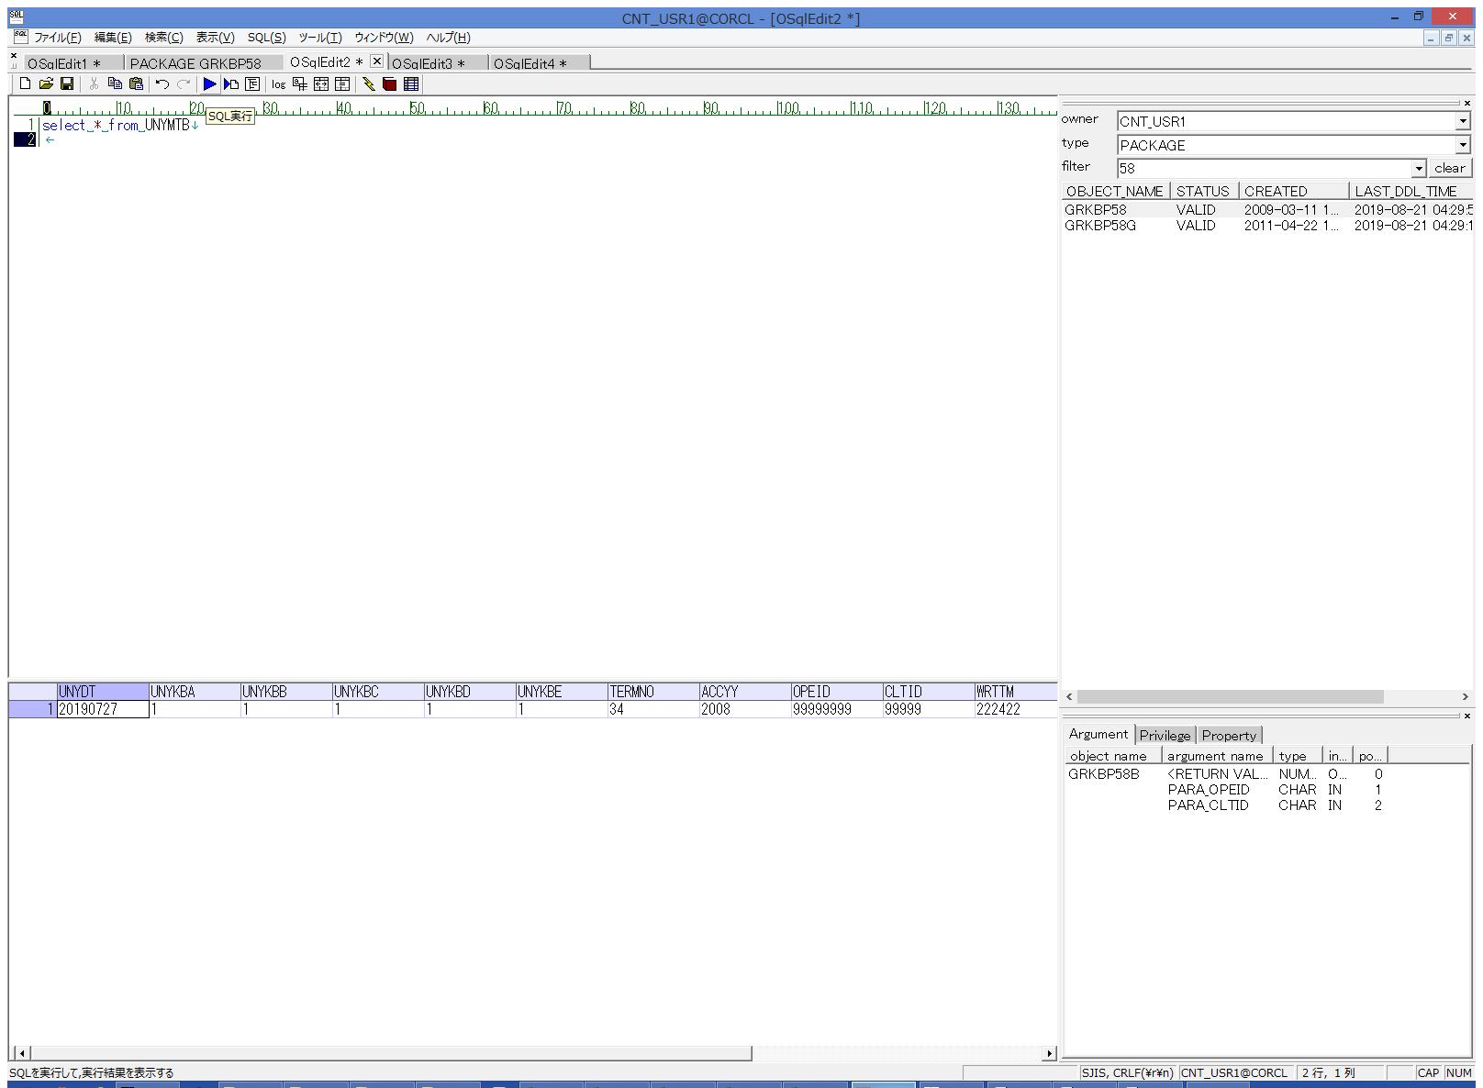
 |  |  | 操作内容 | UNYMTB抽出用のSQL(別紙参照)を実行します。

 |  |  | ２．１．３． [デスクトップ]ウィンドウ - [TAB区切り(カラム名付き)]メニュー項目 |  |  | 確認日 | 結果
 |  |  | 画面 | 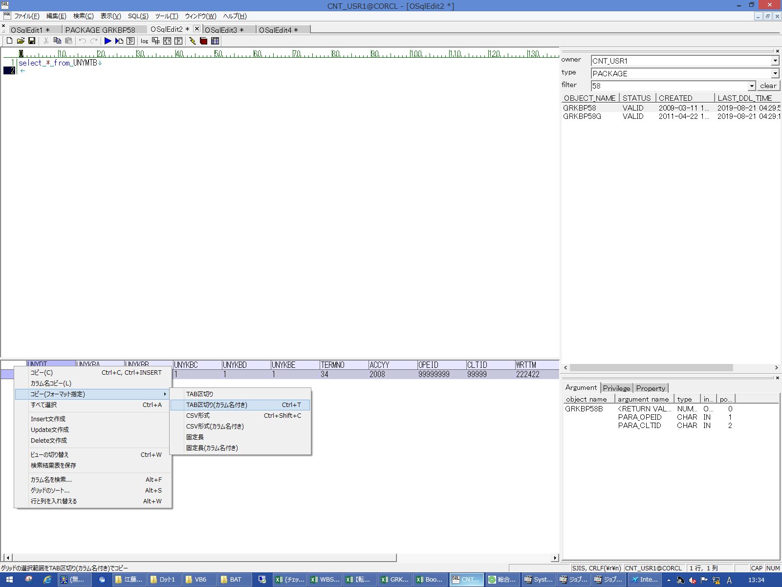
 |  |  | 操作内容 | 抽出されたデータをTAB区切りで保存し、実行SQLシートの9,10行目に貼り付けます。

 |  |  | ２．１．４．[右シングルクリック] [OSqlEdit3 *]ウィンドウ - []ウィンドウ |  |  | 確認日 | 結果
 |  |  | 画面 | 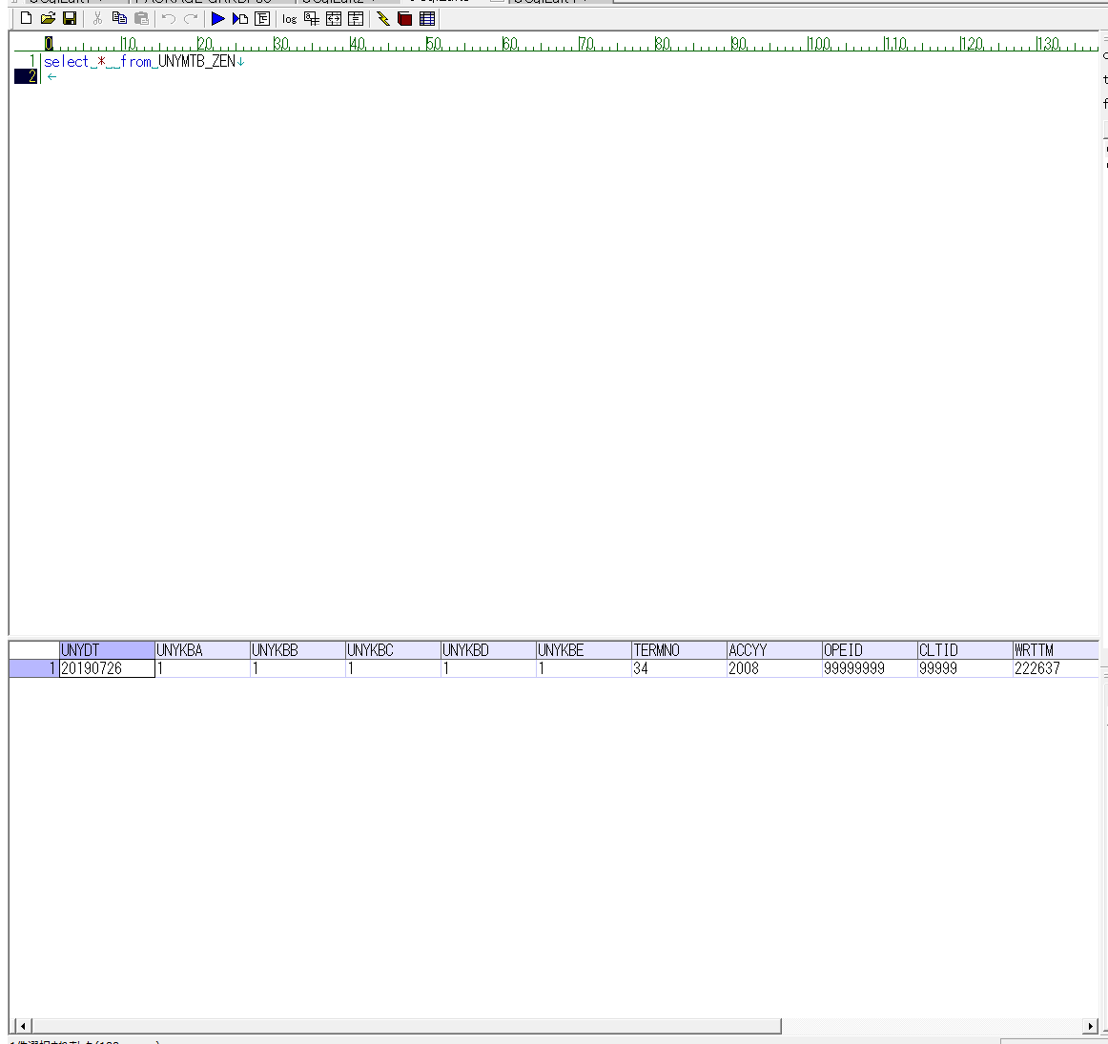
 |  |  | 操作内容 | UNYMTB_ZEN抽出用のSQL(別紙参照)を実行します。

 |  |  | ２．１．５． [デスクトップ]ウィンドウ - [TAB区切り(カラム名付き)]メニュー項目 |  |  | 確認日 | 結果
 |  |  | 画面
 |  |  | 操作内容 | 抽出されたデータをTAB区切りで保存し、実行SQLシートの13,14行目に貼り付けます。

 |  |  | ２．１．６． [AMMDB54 - リモート デスクトップ接続]ウィンドウ - [Input Capture Window]ウィンドウ |  |  | 確認日 | 結果
 |  |  | 画面 | 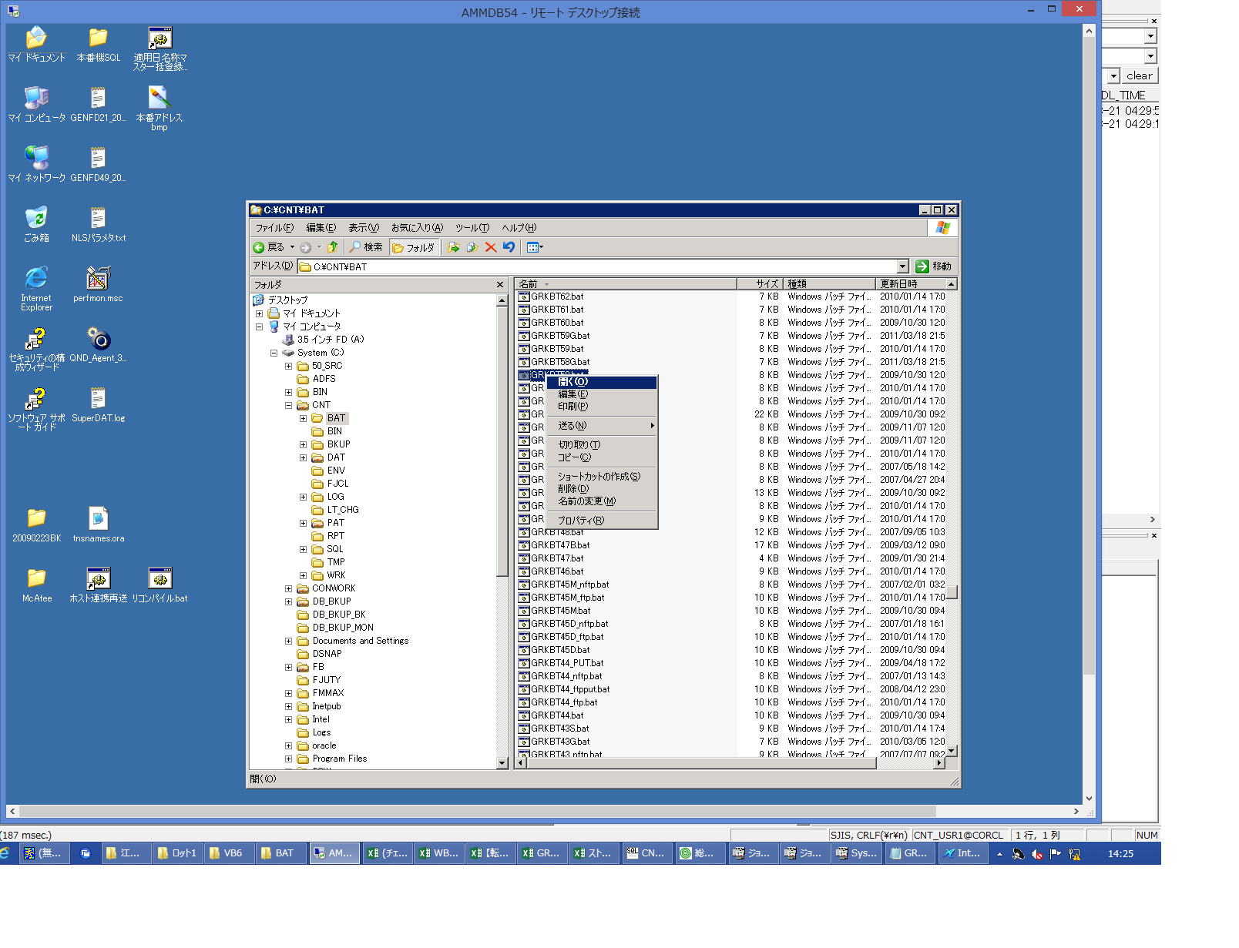
 |  |  | 操作内容 | AMMDB54にリモート接続し、C:\CNT\BAT\GRKBT58.batを実行します。

 |  |  | ２．１．７． [CNT_USR1@CORCL - [OSqlEdit2 *]]ウィンドウ - [SQL実行]ボタン |  |  | 確認日 | 結果
 |  |  | 画面 | 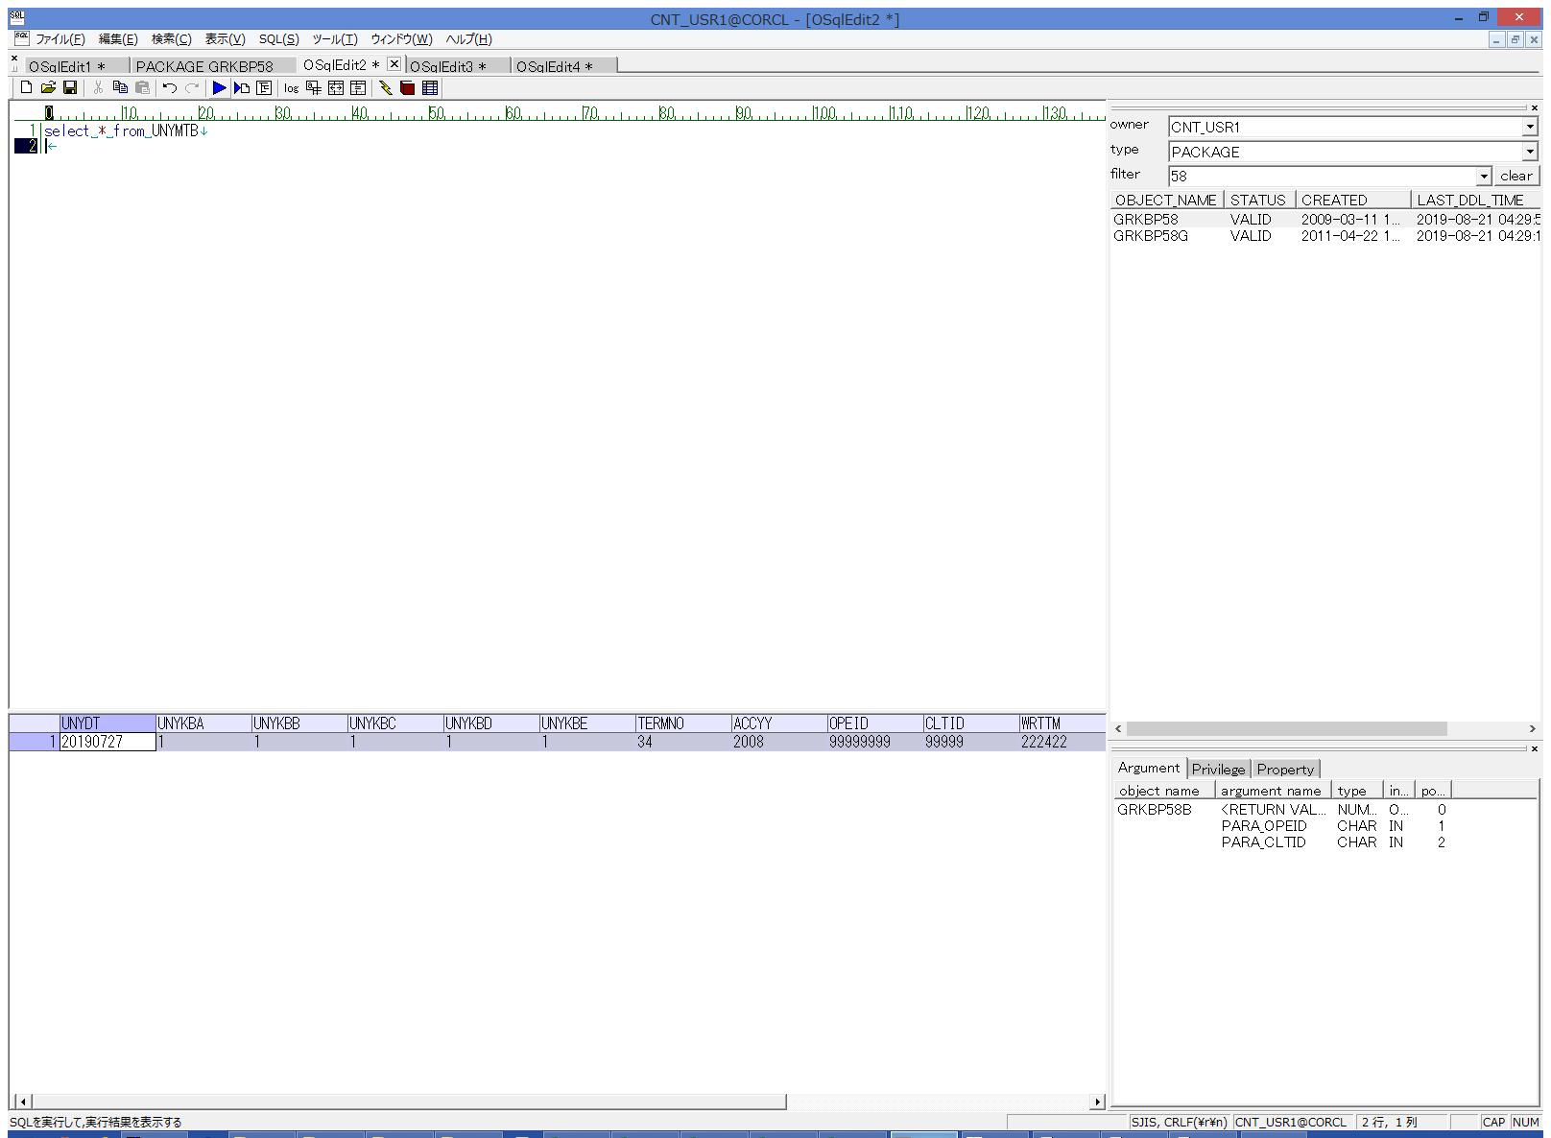
 |  |  | 操作内容 | UNYMTB抽出用のSQL(別紙参照)を実行します。

 |  |  | ２．１．８． [デスクトップ]ウィンドウ - [TAB区切り(カラム名付き)]メニュー項目 |  |  | 確認日 | 結果
 |  |  | 画面 | 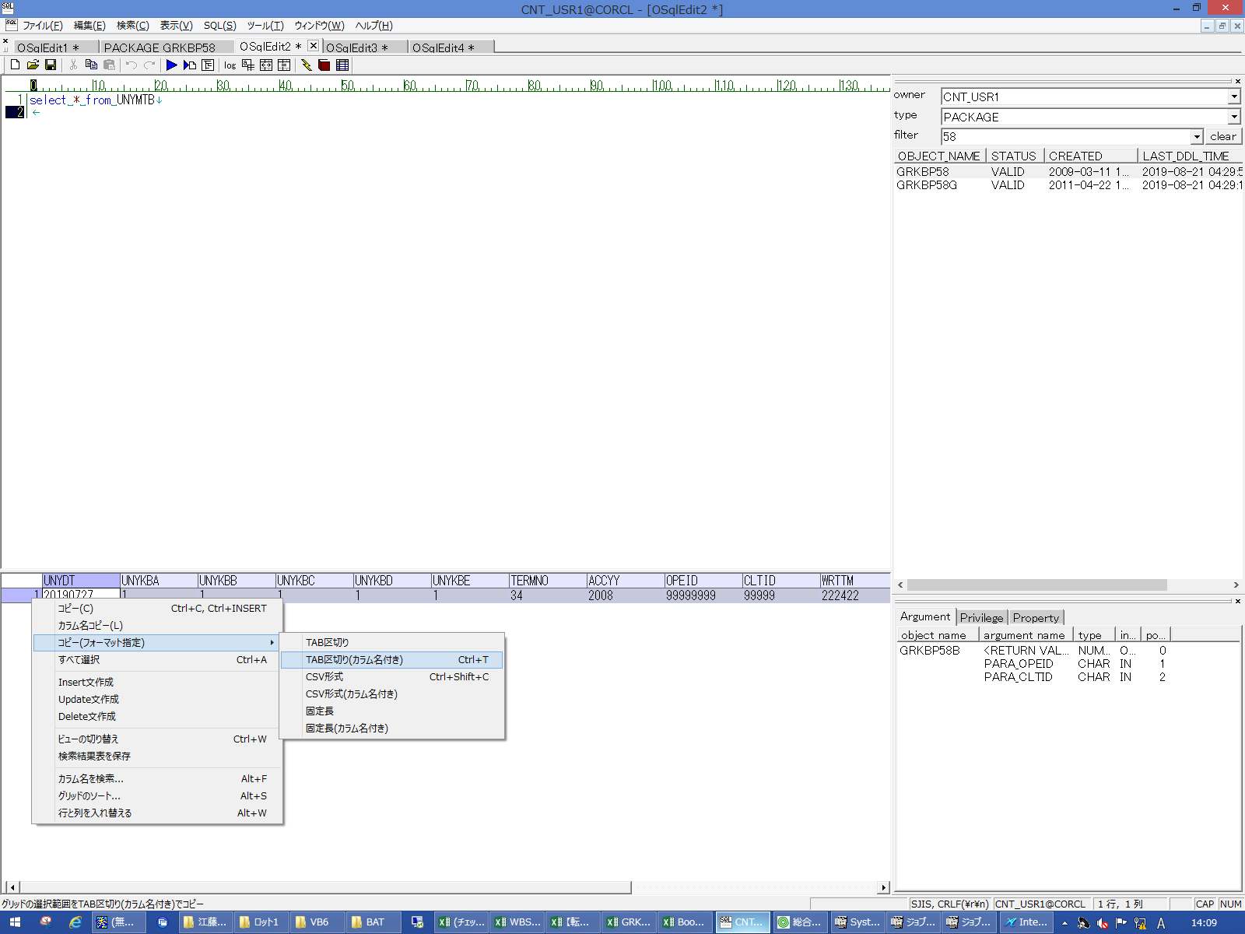
 |  |  | 操作内容 | 抽出されたデータをTAB区切りで保存し、実行SQLシートの21,22行目に貼り付けます。 UNYMTB.UNYDT=UNYMTA.UNYDTになっていることを確認します。

 |  |  | ２．１．９． [CNT_USR1@CORCL - [OSqlEdit3 *]]ウィンドウ - [SQL実行]ボタン |  |  | 確認日 | 結果
 |  |  | 画面 | 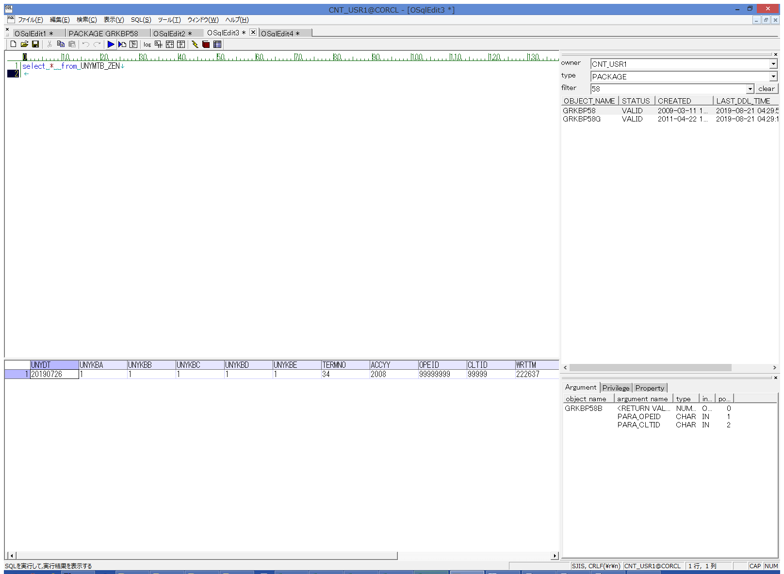
 |  |  | 操作内容 | UNYMTB_ZEN抽出用のSQL(別紙参照)を実行します。

 |  |  | ２．１．１０．[OSqlEdit3 *]ウィンドウ - []ウィンドウ |  |  | 確認日 | 結果
 |  |  | 画面 | 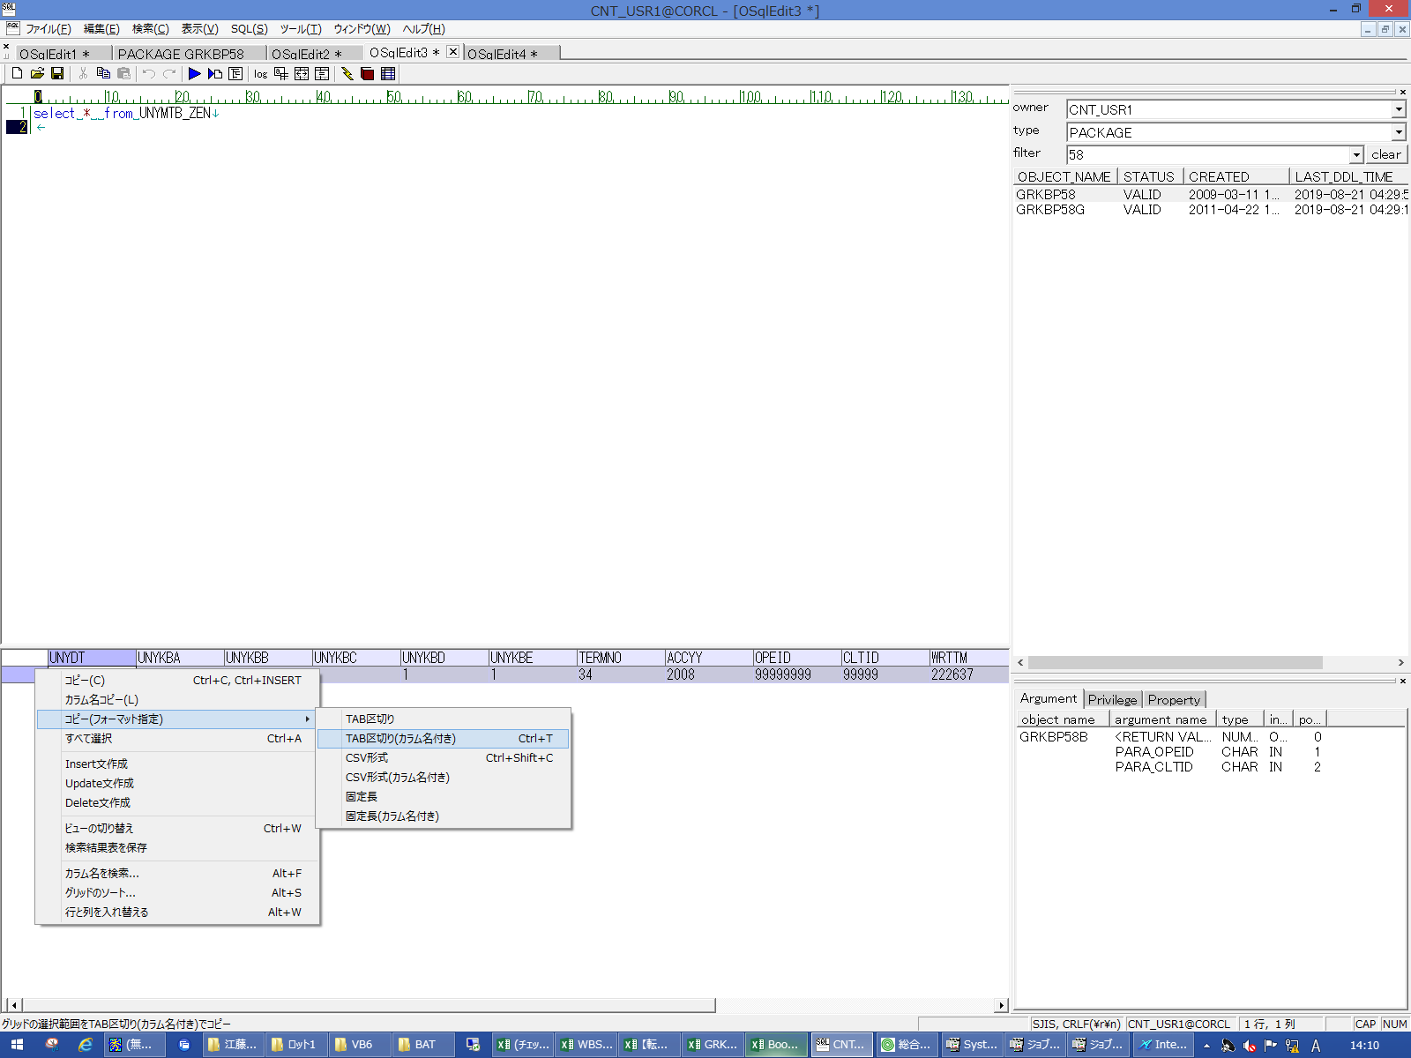
 |  |  | 操作内容 | 抽出されたデータをTAB区切りで保存し、実行SQLシートの25,26行目に貼り付けます。 UNYMTB_ZENのデータ内容が更新前のUNYMTBの内容と一致していることを確認します。

 |  |  | ２．１．１１．【戻し処理】 [CNT_USR1@CORCL - [OSqlEdit2 *]]ウィンドウ - [SQL実行]ボタン |  |  | 確認日 | 結果
 |  |  | 画面 | 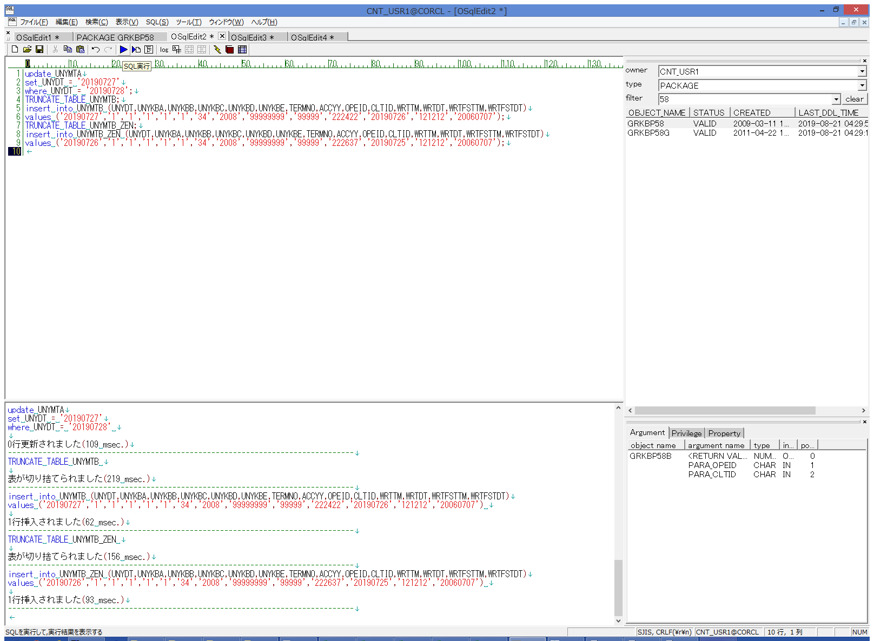
 |  |  | 操作内容 | 【戻し処理】SQL(別紙参照）を実行し、データをもとの状態に戻します。

